상품제안서
락앤락 메트로 머그 텀블러 355ml+선염 스포츠 수건 타올 텀블러세트 RL03 | 상품코드: F33042

 |  |  |  |  |  |  | 02-412-0044 | www.easy1.co.kr
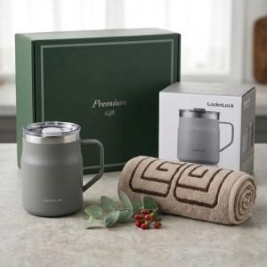

【상세/제작정보】 | 배송비 1카툰 6개 5.000원(100개이상무료) 레이져인쇄 30개이상 700원/30개미만 40.000원 전사인쇄 50개이상 2000원/50개미만 85000원

【인쇄/포장옵션】 | 레이저, 에폭시, 컬러필름인쇄 / 포장불가능

【공급단가】 | 수량 | 50~ | 100~ | 300~ | 500~ | 1,000~
*VAT별도 | 단가 | 28,680원 | 28,200원 | 27,480원 | 27,000원 | 26,290원

【상품 URL】 | https://easy1.co.kr:443/src/goods_detail.php?gdno=33042

